آردینه
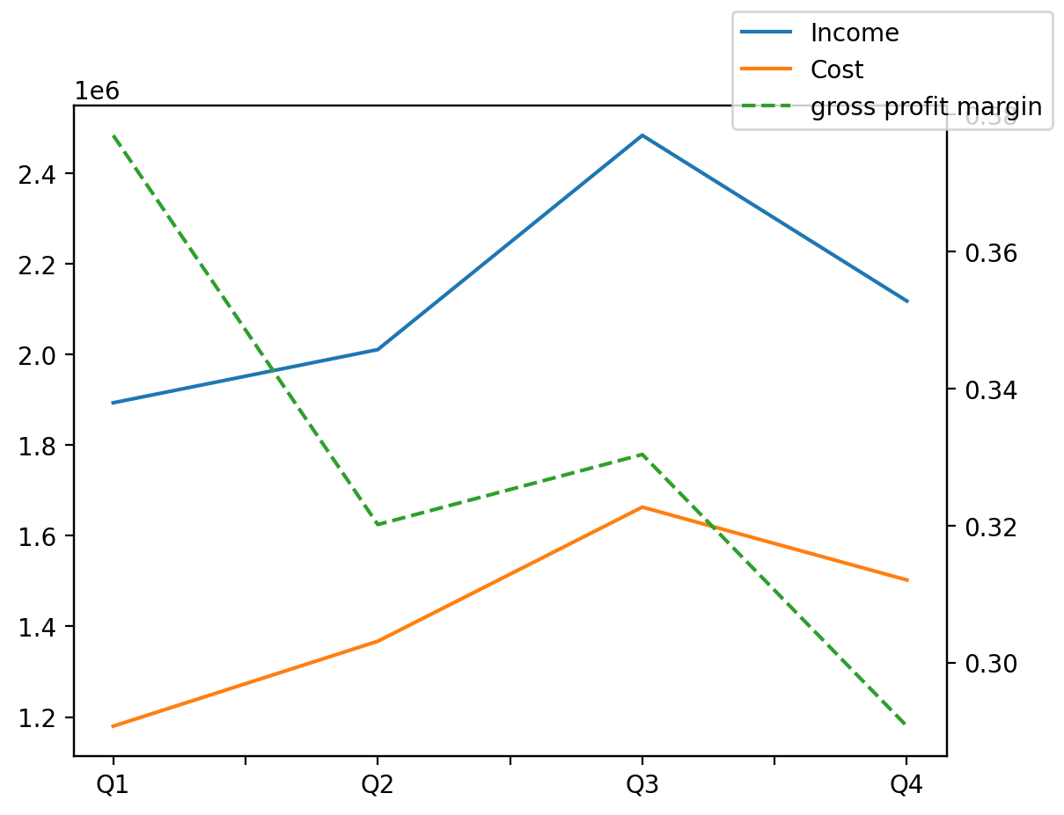
1402/12/29 | Q1 | Q2 | Q3 | Y | Q4 | Q2 / Q1 | Q3 / Q2 | Q4 / Q3
درآمد های عملیاتی | 1893664 | 2011049 | 2484006 | 8506998 | 2118279 | 0.061988293594 | 0.23517925222 | -0.14723273615
بهای تمام شده | -1179781 | -1367217 | -1663335 | -5712825 | -1502492 | 0.15887355365 | 0.21658449244 | -0.096699101504
سود(زیان)ناخالص | 713883 | 643832 | 820671 | 2794173 | 615787 | -0.098126723847 | 0.27466637259 | -0.24965424634
هزینه های عمومی اداری فروش | -16142 | -35246 | -24979 | -126339 | -49972 | 1.1834964688 | -0.29129546615 | 1.0005604708
سود(زیان)عملیاتی | 697741 | 608586 | 795859 | 2668048 | 565862 | -0.12777663918 | 0.30771821895 | -0.28899214559
سایر درآمدهای غیر عملیاتی | 1363 | 647 | 956 | 944413 | 941447 | -0.52531181218 | 0.47758887172 | 983.77719665
سود(زیان)خالص | 699104 | 571747 | 796815 | 3370916 | 1303250 | -0.18217175127 | 0.39364963874 | 0.6355741295
مواد مستقیم مصرفی | 1087578 | 1292107 | 1379872 | 5035005 | 1275448 | 0.1880591553 | 0.067923941284 | -0.075676584495
سربارتوليد | 90713 | 124217 | 156862 | 561527 | 189735 | 0.36934066782 | 0.26280621815 | 0.20956637044

